GYM-194
ＥＶＭ分析一覧画面でＳＩ案件コードを選択し、結果一覧で従業員検索画面に遷移する。
従業員検索画面で検索ボタンを押下すると、「プロジェクトコードが指定されていません。起動元画面に戻って下さい。」メッセージが
出てしまい検索ができない。

※修正が必要な個所
ＥＶＭ分析一覧画面からプロジェクトコードを複数渡すようにすること
従業員検索画面でプロジェクトコードを複数受け取れるようにすること

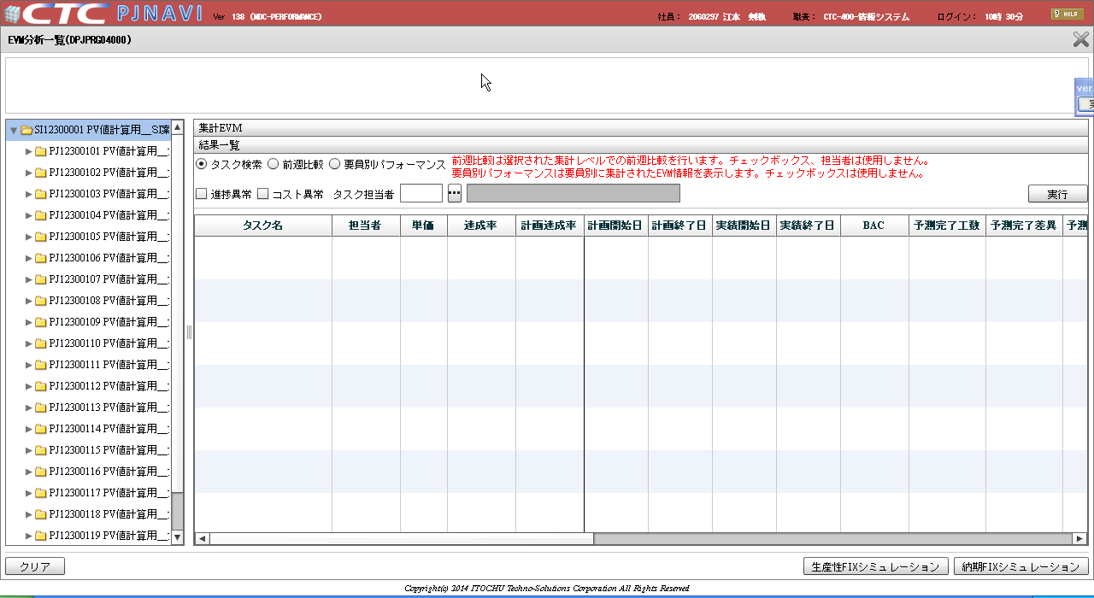

ＳＩ案件コードを
選択

従業員検索画面に
遷移する。

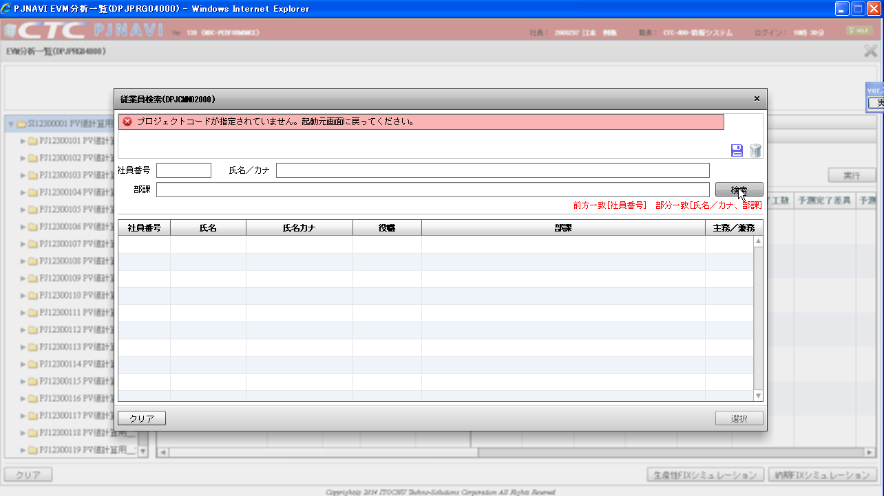

検索ボタンを
押下

ＥＶＭ分析一覧画面 （ＳＩ案件コードを選択）⇒ 従業員検索画面に遷移。
検索ボタンを押下すると「プロジェクトコードが指定されていません。
起動元画面に戻って下さい。」メッセージが出てしまい検索できない。
※修正が必要な個所
ＥＶＭ分析一覧画面からプロジェクトコードを複数渡すようにすること
従業員検索画面でプロジェクトコードを複数受け取れるようにすること

ツリー指定要素が「プロジェクト」で「タスク検索」ラジオボタンを選択した状態で実行ボタンを押下した場合

